Criticidad 2
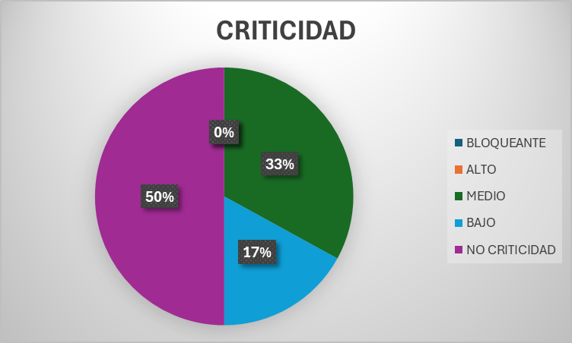
Prueba Agil : Sprint 2

Resultados de Ejecucion : Criticidad del resultado

 | Identificador (ID) del caso de prueba | Iteracion #1 | Criticidad | Iteracion #2 | Criticidad
 | E1-HU1-2CA-CP1 | MAL | Medio | OK

 | E1-HU1-3CA-CP1 | MAL | Medio | OK

 | E1-HU2-1CA-CP1 | OK |  | OK

 | E1-HU2-2CA-CP1 | OK |  | OK

 | E1-HU2-3CA-CP1 | OK |  | OK

 | E1-HU2-4CA-CP1 | MAL | Baja | OK

 |  | CRITICIDAD |  | PORCENTAJE
 |  | BLOQUEANTE |  | 0%
 |  | ALTO |  | 0%
 |  | MEDIO |  | 33%
 |  | BAJO |  | 17%
 |  | NO CRITICIDAD |  | 50%

 |  |  | Criticidad Iteracion 1

